Прайс
Москва: тел.: +7(495) 505-54-49, тел.: +7(915) 318-72-25 (Кристина) тел.: +7(961) 206-14-57 Skype: karavanmoscow Оптовый склад г. Москва: ул. Дмитровское шоссе 157 БЦ "Гефест" стр. 5 Сочи: тел.: +7(918) 600 93 98 (Основной склад) тел.: +7(918) 400 81 03 (Карина) Skype: karavanmarket Основной оптовый склад: г. Адлер, ул. Просвещения 118 б, рядом с Ж/Д Вокзалом Оптовый магазин: г.Сочи, Краснодарское кольцо, рынок Авангард Розничный магазин: г. Адлер, ул. Ленина 10, ТК "Славутич" Геленджик: тел.: +7(918) 353 21 20 Оптовый склад г. Геленджик, ул.Тельмана, 146 (территория "Стройторг") По всем вопросам обращаться на электронный адрес karavanmarket@mail.ru |  |  | ПРАЙС-ЛИСТ на 04.05.2018 |  |  | Для того чтобы сделать заказ: Необходимо в поле "Количество к заказу" на против нужного товара, ввести необходимое количество товара. Сумма заказа рассчитывается автоматически, и выводится в поле "Сумма заказа" на желтом фоне. Затем отправить файл на адрес karavanmarket@mail.ru

 |  |  |  |  | Сумма заказа: | 0

Фото | Артикул | Наименование товаров | Страна | Цена | Количество к заказу
 |  | Подарки для женщин
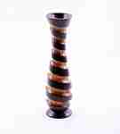 | KA1306-3 | KA1306-3 Ваза деревянная Описание: | 42869d7c-808c-11e0-9e89-6cf049cdcbca | 430 | 0
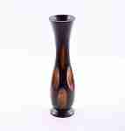 | KA1306-1 | KA1306-1 Ваза деревянная Описание: | 42869d7c-808c-11e0-9e89-6cf049cdcbca | 430 | 0
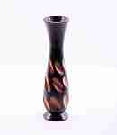 | KA1306-2 | KA1306-2 Ваза деревянная Описание: | 42869d7c-808c-11e0-9e89-6cf049cdcbca | 430 | 0
 | 2PEN2 | 2PEN2 Рамка «Горизонтальная», тройная Описание: | f6b30588-8089-11e0-9e89-6cf049cdcbca | 200 | 0
 | 2PEN1 | 2PEN1 Рамка «Горизонтальная», тройная Описание: | f6b30588-8089-11e0-9e89-6cf049cdcbca | 280 | 0
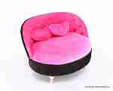 | A17 | A17 Шкатулка для украшений Описание: | 49cc3855-8089-11e0-9e89-6cf049cdcbca | 520 | 0
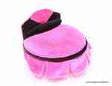 | A39 | A39 Шкатулка для украшений Описание: | 49cc3855-8089-11e0-9e89-6cf049cdcbca | 600 | 0
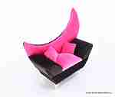 | A44 | A44 Шкатулка для украшений Описание: | 49cc3855-8089-11e0-9e89-6cf049cdcbca | 520 | 0
 | A59 | A59 Шкатулка для украшений Описание: | 49cc3855-8089-11e0-9e89-6cf049cdcbca | 420 | 0
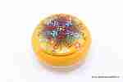 | NPLH2-5 | NPLH2-5 Керамическая шкатулка Описание: | b68e3c73-d8ba-11e2-8f89-001d7d0a9e2f | 340 | 0
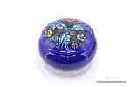 | NPLH | NPLH Керамическая шкатулка Описание: | b68e3c73-d8ba-11e2-8f89-001d7d0a9e2f | 260 | 0
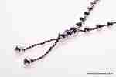 | 4323-15 | 4323-15 Бусы Хрустальные Описание: | 49cc3855-8089-11e0-9e89-6cf049cdcbca | 120 | 0
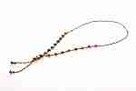 | 4323-1 | 4323-1 Бусы Хрустальные Описание: | 49cc3855-8089-11e0-9e89-6cf049cdcbca | 120 | 0
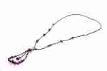 | 4323-6 | 4323-6 Бусы Хрустальные Описание: | 49cc3855-8089-11e0-9e89-6cf049cdcbca | 120 | 0
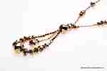 | 4323-7 | 4323-7 Бусы Хрустальные Описание: | 49cc3855-8089-11e0-9e89-6cf049cdcbca | 120 | 0
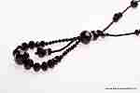 | 4323-8 | 4323-8 Бусы Хрустальные Описание: | 49cc3855-8089-11e0-9e89-6cf049cdcbca | 120 | 0
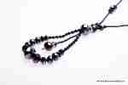 | 4323-9 | 4323-9 Бусы Хрустальные Описание: | 49cc3855-8089-11e0-9e89-6cf049cdcbca | 120 | 0
 | 4323-10 | 4323-10 Бусы Хрустальные Описание: | 49cc3855-8089-11e0-9e89-6cf049cdcbca | 120 | 0
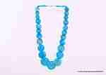 | 2KAY40-4 | 2KAY40-4 Бусы перламутровые Описание: | 49cc3855-8089-11e0-9e89-6cf049cdcbca | 60 | 0
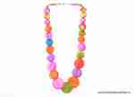 | 2KAY40-5 | 2KAY40-5 Бусы перламутровые Описание: | 49cc3855-8089-11e0-9e89-6cf049cdcbca | 60 | 0
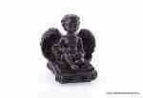 | BB1392 | BB1392 Скульптура Херувим Описание: | 42869d7c-808c-11e0-9e89-6cf049cdcbca | 190 | 0
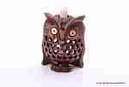 | C3145A-1 | C3145A-1 Подставка под зубочистки, Сова Описание: | f0a40b70-8089-11e0-9e89-6cf049cdcbca | 190 | 0
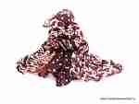 | SH170-6 | SH170-6 Палантин Описание: | 49cc3855-8089-11e0-9e89-6cf049cdcbca | 296 | 0
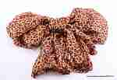 | SH170-33 | SH170-33 Палантин Описание: | 49cc3855-8089-11e0-9e89-6cf049cdcbca | 296 | 0
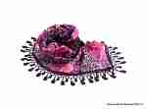 | SH140-2 | SH140-2 Косынка Описание: | 49cc3855-8089-11e0-9e89-6cf049cdcbca | 244 | 0
 | SH140-5 | SH140-5 Косынка Описание: | 49cc3855-8089-11e0-9e89-6cf049cdcbca | 244 | 0
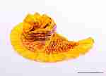 | SH420-4 | SH420-4 Палантин Описание: | f0a40b70-8089-11e0-9e89-6cf049cdcbca | 728 | 0
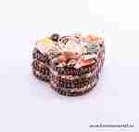 | SEA8-3 | SEA8-3 Шкатулка средняя Описание: | f6b30588-8089-11e0-9e89-6cf049cdcbca | 240 | 0
 | 4NS9-3 | 4NS9-3 Шкатулка из ракушек Описание: | f6b30588-8089-11e0-9e89-6cf049cdcbca | 190 | 0
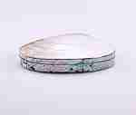 | LiaL | LiaL Шкатулка средняя Описание: | f6b30588-8089-11e0-9e89-6cf049cdcbca | 490 | 0
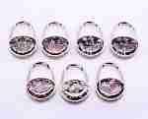 | 0085-1 | 0085-1 Крючок для сумки складной Описание: | 49cc3855-8089-11e0-9e89-6cf049cdcbca | 100 | 0
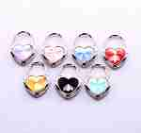 | 0085-2 | 0085-2 Крючок для сумки складной Описание: | 49cc3855-8089-11e0-9e89-6cf049cdcbca | 100 | 0
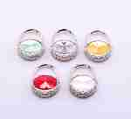 | 0085-3 | 0085-3 Крючок для сумки складной Описание: | 49cc3855-8089-11e0-9e89-6cf049cdcbca | 100 | 0
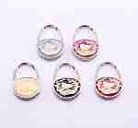 | 0085-4 | 0085-4 Крючок для сумки складной Описание: | 49cc3855-8089-11e0-9e89-6cf049cdcbca | 100 | 0
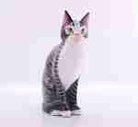 | 1NAM21-1 | 1NAM21-1 Кошка полосатая Описание: Декоративная расписная статуэтка из дерева албезия ручной работы. Цвета росписи в ассортименте. | f6b30588-8089-11e0-9e89-6cf049cdcbca | 1800 | 0
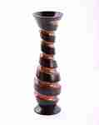 | KA1301-1 | KA1301-1 Ваза деревянная Описание: | 42869d7c-808c-11e0-9e89-6cf049cdcbca | 650 | 0
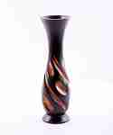 | KA1301-3 | KA1301-3 Ваза деревянная Описание: | 42869d7c-808c-11e0-9e89-6cf049cdcbca | 650 | 0
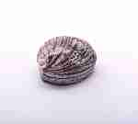 | SEA27-1 | SEA27-1 Шкатулка из раковины Описание: | f6b30588-8089-11e0-9e89-6cf049cdcbca | 150 | 0
 | SEA27-2 | SEA27-2 Шкатулка из раковины Описание: | f6b30588-8089-11e0-9e89-6cf049cdcbca | 150 | 0
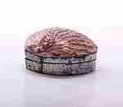 | SEA29-1 | SEA29-1 Шкатулка из раковины Описание: | f6b30588-8089-11e0-9e89-6cf049cdcbca | 450 | 0
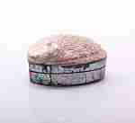 | SEA29-2 | SEA29-2 Шкатулка из раковины Описание: | f6b30588-8089-11e0-9e89-6cf049cdcbca | 450 | 0
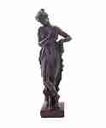 | BB290 | BB290 Девушка с цветами Описание: | 42869d7c-808c-11e0-9e89-6cf049cdcbca | 470 | 0
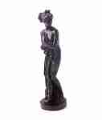 | BB293 | BB293 Девушка Описание: | 42869d7c-808c-11e0-9e89-6cf049cdcbca | 470 | 0
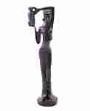 | BB333 | BB333 Девушка с кувшином Описание: | 42869d7c-808c-11e0-9e89-6cf049cdcbca | 430 | 0
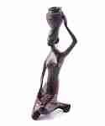 | BB635 | BB635 Девушка с кувшином Описание: | 42869d7c-808c-11e0-9e89-6cf049cdcbca | 720 | 0
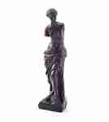 | BB1089 | BB1089 Венера Описание: | 42869d7c-808c-11e0-9e89-6cf049cdcbca | 440 | 0
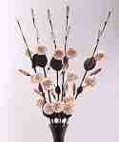 | PH21-21 | PH21-21 Декоративный цветок Описание: | 42869d7c-808c-11e0-9e89-6cf049cdcbca | 100 | 0
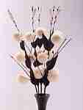 | PH21-1 | PH21-1 Декоративный цветок Описание: | 42869d7c-808c-11e0-9e89-6cf049cdcbca | 100 | 0
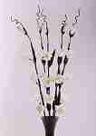 | PH21-22 | PH21-22 Декоративный цветок Описание: | 42869d7c-808c-11e0-9e89-6cf049cdcbca | 100 | 0
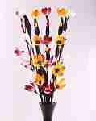 | PH21-19 | PH21-19 Декоративный цветок Описание: | 42869d7c-808c-11e0-9e89-6cf049cdcbca | 100 | 0
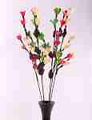 | PH21-14 | PH21-14 Декоративный цветок Описание: | 42869d7c-808c-11e0-9e89-6cf049cdcbca | 100 | 0
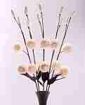 | PH21-12 | PH21-12 Декоративный цветок Описание: | 42869d7c-808c-11e0-9e89-6cf049cdcbca | 100 | 0
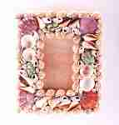 | SEA110 | SEA110 Фоторамка настенная вертикальная Описание: | f6b30588-8089-11e0-9e89-6cf049cdcbca | 160 | 0
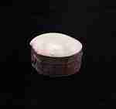 | SEA33-1 | SEA33-1 Шкатулка из цельной раковины Описание: | f6b30588-8089-11e0-9e89-6cf049cdcbca | 130 | 0
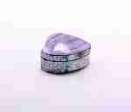 | SEA33-2 | SEA33-2 Шкатулка из цельной раковины Описание: | f6b30588-8089-11e0-9e89-6cf049cdcbca | 130 | 0
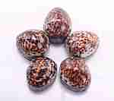 | SEA15 | SEA15 Шкатулка Тигровая Описание: | f6b30588-8089-11e0-9e89-6cf049cdcbca | 140 | 0
 | SEA32 | SEA32 Шкатулка плоская Описание: | f6b30588-8089-11e0-9e89-6cf049cdcbca | 95 | 0
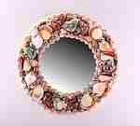 | SEA11-1 | SEA11-1 Зеркало из ракушек малое Описание: | f6b30588-8089-11e0-9e89-6cf049cdcbca | 320 | 0
 | SEA34 | SEA34 Шкатулка из цельной раковины Описание: | f6b30588-8089-11e0-9e89-6cf049cdcbca | 180 | 0
 | TUR2 | TUR2 Сервиз на 6 персон Описание: | b68e3c73-d8ba-11e2-8f89-001d7d0a9e2f | 2220 | 0
 | SEA47-2 | SEA47-2 Лампа большая Описание: Необычный светильник ручной работы. Корпус на деревянной подставке декорирован ракушками. В этих светильниках нужно использовать лампы не выше 30Вт, либо энергосберегающие. | f6b30588-8089-11e0-9e89-6cf049cdcbca | 1800 | 0
 | SEA13 | SEA13 Рамка для фото большая Описание: | f6b30588-8089-11e0-9e89-6cf049cdcbca | 200 | 0
 | KA1055 | KA1055 Панно-ключница Описание: | 42869d7c-808c-11e0-9e89-6cf049cdcbca | 1260 | 0
 | KA1301-5 | KA1301-5 Ваза деревянная Описание: | 42869d7c-808c-11e0-9e89-6cf049cdcbca | 650 | 0
 | KA109 | KA109 Визитница Описание: | 42869d7c-808c-11e0-9e89-6cf049cdcbca | 110 | 0
 | KA515 | KA515 Шкатулка-комод Описание: | 42869d7c-808c-11e0-9e89-6cf049cdcbca | 780 | 0
 | KA181 | KA181 Панно-оберег Специи 15 Описание: | 42869d7c-808c-11e0-9e89-6cf049cdcbca | 700 | 0
 | KA194 | KA194 Панно резное Описание: | 42869d7c-808c-11e0-9e89-6cf049cdcbca | 1150 | 0
 | 2LM11 | 2LM11 Хлебница плетеная Описание: | f6b30588-8089-11e0-9e89-6cf049cdcbca | 350 | 0
 | TUR21 | TUR21 Мельница для кофе или специй Описание: | b68e3c73-d8ba-11e2-8f89-001d7d0a9e2f | 290 | 0
 | TUR15 | TUR15 Мельница для кофе ручная Описание: | b68e3c73-d8ba-11e2-8f89-001d7d0a9e2f | 770 | 0
 | KRA606-2 | KRA606-2 Шкатулка Винтаж Описание: | 49cc3855-8089-11e0-9e89-6cf049cdcbca | 240 | 0
 | KRA604-2 | KRA604-2 Шкатулка Винтаж Описание: | 49cc3855-8089-11e0-9e89-6cf049cdcbca | 190 | 0
 | KRA605-2 | KRA605-2 Шкатулка Винтаж Описание: | 49cc3855-8089-11e0-9e89-6cf049cdcbca | 190 | 0
 | KRA534 | KRA534 Набор шкатулок 3шт Винтаж Описание: | 49cc3855-8089-11e0-9e89-6cf049cdcbca | 620 | 0
 | KRA535 | KRA535 Набор шкатулок 2шт Винтаж Описание: | 49cc3855-8089-11e0-9e89-6cf049cdcbca | 340 | 0
 | C2227A4 | C2227A4 Статуэтка Сова (акация) Описание: Резная статуэтка ручной работы мастеров Индии выполнена из древесины тропической акации. | f0a40b70-8089-11e0-9e89-6cf049cdcbca | 630 | 0
 | C4187A6 | C4187A6 Статуэтка Кот (акация) Описание: Резная статуэтка ручной работы мастеров Индии выполнена из древесины тропической акации. | f0a40b70-8089-11e0-9e89-6cf049cdcbca | 460 | 0
 | C64273 | C64273 Статуэтка Слон со слонятами (акация, зеркальная мозаика) Описание: Резная статуэтка ручной работы мастеров Индии выполнена из древесины тропической акации, декорирована зеркальной мозаикой. | f0a40b70-8089-11e0-9e89-6cf049cdcbca | 370 | 0
 | BB2608 | BB2608 Статуэтка Мышь с орехом Описание: | 42869d7c-808c-11e0-9e89-6cf049cdcbca | 400 | 0
 | BB2607 | BB2607 Статуэтка Мышь с орехом Описание: | 42869d7c-808c-11e0-9e89-6cf049cdcbca | 320 | 0
 | 4NS13 | 4NS13 Светильник из ракушек шар большой Описание: Необычный светильник ручной работы. Корпус на деревянной подставке декорирован ракушками. В этих светильниках нужно использовать лампы не выше 30Вт, либо энергосберегающие. | f6b30588-8089-11e0-9e89-6cf049cdcbca | 2100 | 0
 | 4NS11-1 | 4NS11-1 Светильник настольный из ракушек Описание: Необычный светильник ручной работы. Корпус на деревянной подставке декорирован ракушками. В этих светильниках нужно использовать лампы не выше 30Вт, либо энергосберегающие. | f6b30588-8089-11e0-9e89-6cf049cdcbca | 1250 | 0
 | 5NS9 | 5NS9 Светильник настольный из ракушек Описание: Необычный светильник ручной работы. Корпус на деревянной подставке декорирован ракушками. В этих светильниках нужно использовать лампы не выше 30Вт, либо энергосберегающие. | f6b30588-8089-11e0-9e89-6cf049cdcbca | 1250 | 0
 | Y018 | Y018 Кувшин (керамика) Описание: | b68e3c73-d8ba-11e2-8f89-001d7d0a9e2f | 860 | 0
 | i04 | i04 Ваза 25см (керамика) Описание: Ваза керамическая ручной работы турецких мастеров. Цвет фона и рисунки различаются. Свои пожелания указывайте в комментарии. | b68e3c73-d8ba-11e2-8f89-001d7d0a9e2f | 1640 | 0
 | I016 | I016 Шкатулка с крышкой (керамика) Описание: Керамическая чаша с крышкой для сахарного песка, пудры или джемов, меда. | b68e3c73-d8ba-11e2-8f89-001d7d0a9e2f | 450 | 0
 | A04 | A04 Гранат средний (керамика) Описание: Полый сосуд в виде граната, возможно использование под сыпучие продукты, мелкие предметы, как вазочка для сухоцветов. | b68e3c73-d8ba-11e2-8f89-001d7d0a9e2f | 460 | 0
 | i012 | i012 Конфетница на ножке 10см (керамика) Описание: | b68e3c73-d8ba-11e2-8f89-001d7d0a9e2f | 680 | 0
 | TUR23B | TUR23B Набор шкатулок Гранаты (3шт большой) Описание: | b68e3c73-d8ba-11e2-8f89-001d7d0a9e2f | 970 | 0
 | TUR34 | TUR34 Лукумница круглая Описание: | b68e3c73-d8ba-11e2-8f89-001d7d0a9e2f | 225 | 0
 | TUR37 | TUR37 Сахарница с крышкой Описание: | b68e3c73-d8ba-11e2-8f89-001d7d0a9e2f | 365 | 0
 | TUR25 | TUR25 Сахарница-лодочка большая Описание: | b68e3c73-d8ba-11e2-8f89-001d7d0a9e2f | 480 | 0
 | TUR26 | TUR26 Сахарница с крышкой большая Описание: | b68e3c73-d8ba-11e2-8f89-001d7d0a9e2f | 365 | 0
 | TUR31 | TUR31 Сахарница с крышкой большая Описание: | b68e3c73-d8ba-11e2-8f89-001d7d0a9e2f | 365 | 0
 | Y011 | Y011 Ваза 20см (керамика) Описание: | b68e3c73-d8ba-11e2-8f89-001d7d0a9e2f | 1285 | 0
 | Y06 | Y06 Чайник большой (керамика) Описание: | b68e3c73-d8ba-11e2-8f89-001d7d0a9e2f | 1780 | 0
 | I010 | I010 Конфетница корзинка малая (керамика) Описание: | b68e3c73-d8ba-11e2-8f89-001d7d0a9e2f | 450 | 0
 | I015 | I015 Сахарница с крышкой 10см (керамика) Описание: | b68e3c73-d8ba-11e2-8f89-001d7d0a9e2f | 825 | 0
 | Y015 | Y015 Лампа Алладина (керамика) Описание: | b68e3c73-d8ba-11e2-8f89-001d7d0a9e2f | 1080 | 0
 | Y016 | Y016 Кувшинчик (керамика) Описание: | b68e3c73-d8ba-11e2-8f89-001d7d0a9e2f | 540 | 0
 | A01-7 | A01-7 Армуды для чая из керамики Описание: Керамический сервиз на 6 персон ручной работы. Основной цвет синий. Пожелания пишите в комментариях. | b68e3c73-d8ba-11e2-8f89-001d7d0a9e2f | 1600 | 0
 | TUR40 | TUR40 Поднос на 4 чашки Описание: | b68e3c73-d8ba-11e2-8f89-001d7d0a9e2f | 1290 | 0
 | TUR41 | TUR41 Поднос круглый Описание: | b68e3c73-d8ba-11e2-8f89-001d7d0a9e2f | 1480 | 0
 | 1UNA12 | 1UNA12 Хлебница плетеная Описание: | f6b30588-8089-11e0-9e89-6cf049cdcbca | 350 | 0
 | 1UNA7 | 1UNA7 Салфетка Описание: | f6b30588-8089-11e0-9e89-6cf049cdcbca | 320 | 0
 | 1UNA8 | 1UNA8 Чаша для фруктов Описание: | f6b30588-8089-11e0-9e89-6cf049cdcbca | 550 | 0
 | NS11 | NS11 Подсвечник-ракушки Описание: | f6b30588-8089-11e0-9e89-6cf049cdcbca | 240 | 0
 | I014-1 | I014-1 Чаша на ножке 10см (керамика) Описание: | b68e3c73-d8ba-11e2-8f89-001d7d0a9e2f | 910 | 0
 | I014-2 | I014-2 Чаша на ножке 10см (керамика) Описание: | b68e3c73-d8ba-11e2-8f89-001d7d0a9e2f | 910 | 0
 | VK30 | VK30 Ваза 30см (керамика) Описание: Ваза керамическая ручной работы турецких мастеров. Цвет фона и рисунки различаются. Свои пожелания указывайте в комментарии. | b68e3c73-d8ba-11e2-8f89-001d7d0a9e2f | 1800 | 0
 | 3KRA528 | 3KRA528 Шкатулка Лягушка (стразы) Описание: | 49cc3855-8089-11e0-9e89-6cf049cdcbca | 350 | 0
 | 3KRA531 | 3KRA531 Шкатулка Слон (стразы) Описание: | 49cc3855-8089-11e0-9e89-6cf049cdcbca | 380 | 0
 | 3KRA532 | 3KRA532 Шкатулка Слон (стразы) Описание: | 49cc3855-8089-11e0-9e89-6cf049cdcbca | 380 | 0
 | 3KRA534 | 3KRA534 Шкатулка Павлин (металл, стразы) Описание: | 49cc3855-8089-11e0-9e89-6cf049cdcbca | 500 | 0
 | 3KRA535 | 3KRA535 Шкатулка Cердце (металл, стразы) Описание: | 49cc3855-8089-11e0-9e89-6cf049cdcbca | 500 | 0
 | 3KRA536 | 3KRA536 Шкатулка Жемчужная (металл, стразы) Описание: | 49cc3855-8089-11e0-9e89-6cf049cdcbca | 500 | 0
 | 3KRA537 | 3KRA537 Шкатулка Бабочка (металл, стразы) Описание: | 49cc3855-8089-11e0-9e89-6cf049cdcbca | 500 | 0
 | TUR421 | TUR421 Кофейная пара чашка с блюдцем Описание: | b68e3c73-d8ba-11e2-8f89-001d7d0a9e2f | 280 | 0
 | TUR06 | TUR06 Сахарница Описание: | b68e3c73-d8ba-11e2-8f89-001d7d0a9e2f | 590 | 0
 | TUR161-1 | TUR161-1 Сервиз на 6 персон Описание: | b68e3c73-d8ba-11e2-8f89-001d7d0a9e2f | 2950 | 0
 | TUR161-2 | TUR161-2 Сервиз на 6 персон Описание: | b68e3c73-d8ba-11e2-8f89-001d7d0a9e2f | 2950 | 0
 | TUR161-3 | TUR161-3 Сервиз на 6 персон Описание: | b68e3c73-d8ba-11e2-8f89-001d7d0a9e2f | 2950 | 0
 | TUR161-4 | TUR161-4 Сервиз на 6 персон Описание: | b68e3c73-d8ba-11e2-8f89-001d7d0a9e2f | 2950 | 0
 | 3KRA281 | 3KRA281 Набор подарочный зеркало+расческа Описание: | 49cc3855-8089-11e0-9e89-6cf049cdcbca | 150 | 0

 |  |  |  |  | Сумма заказа: | 0

